G1
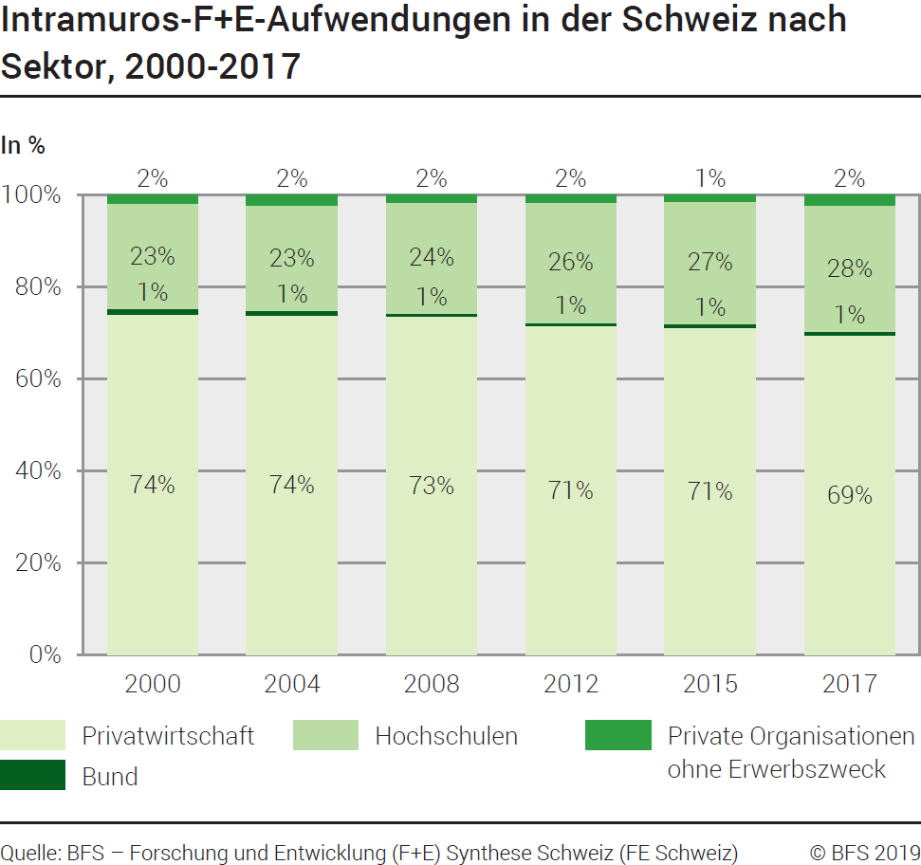
Ind20202_G1 - F+E-Aufwendungen |  |  |  |  |  |  |  |  |  |  | Zurück zum Index
Intramuros-Forschung und Entwicklung (F+E)-Aufwendungen in der Schweiz nach Sektor, 2000 - 2017
In Millionen Franken zu laufenden Preisen und in %

Sektor
 | 2000 | 2004 | 2008 | 2012 | 2015 | 2017 | 2000 | 2004 | 2008 | 2012 | 2015 | 2017
Privatwirtschaft | 7890 | 9660 | 11980 | 14275 | 15660 | 15649 | 74 | 74 | 73 | 72 | 71 | 69
Bund | 140 | 140 | 120 | 140 | 194 | 184 | 1 | 1 | 1 | 1 | 1 | 1
Hochschulen | 2440 | 3000 | 3940 | 5210 | 5885 | 6217 | 23 | 23 | 24 | 26 | 27 | 28
Private Organisationen ohne Erwerbszweck | 205 | 300 | 260 | 340 | 320 | 499 | 2 | 2 | 2 | 2 | 1 | 2
Total Sektoren | 10675 | 13100 | 16300 | 19965 | 22059 | 22550 | 100 | 100 | 100 | 100 | 100 | 100

Quelle: BFS - Forschung und Entwicklung (F+E) Synthese Schweiz (FE Schweiz)
© BFS

G201
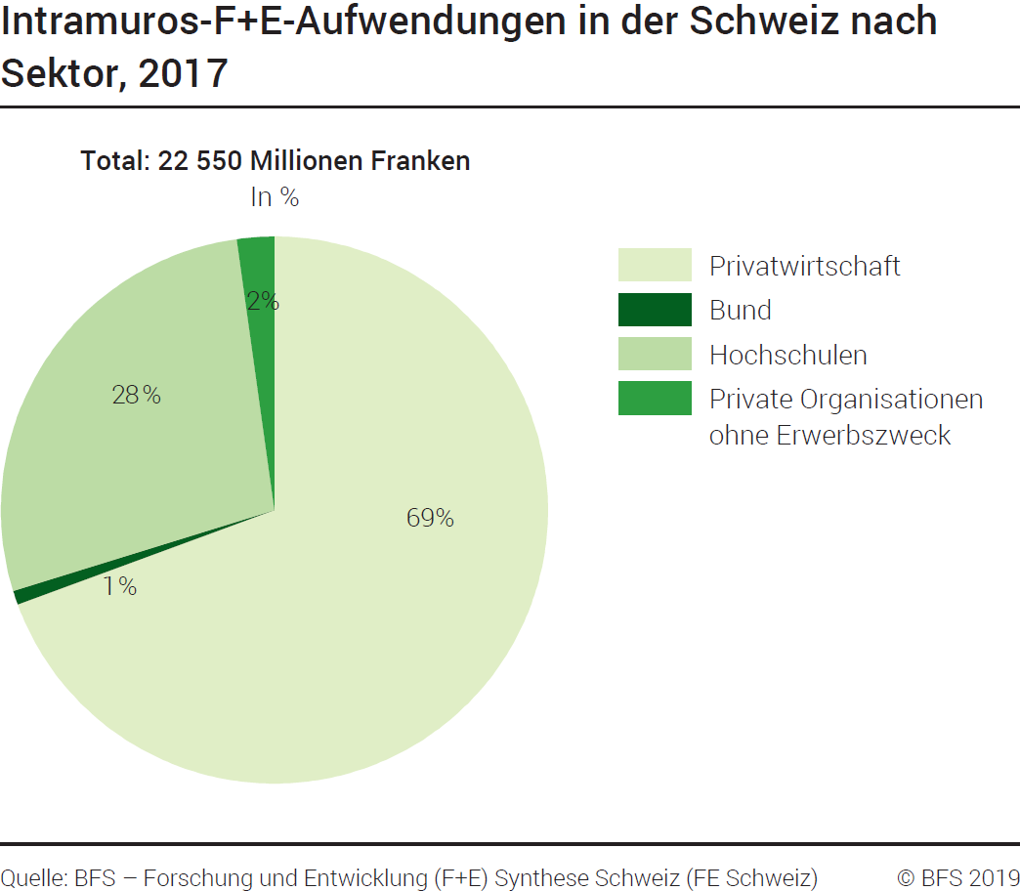
Ind20202_G201 - F+E-Aufwendungen |  | Zurück zum Index

Intramuros-Forschung und Entwicklung (F+E)-Aufwendungen in der Schweiz nach Sektor, 2017
In Millionen Franken zu laufenden Preisen und in %

Sektor | Millionen Franken | %
Privatwirtschaft | 15649 | 69
Bund | 184 | 1
Hochschulen | 6217 | 28
Private Organisationen ohne Erwerbszweck | 499 | 2
Total Sektoren | 22550 | 100

Quelle: BFS - Forschung und Entwicklung (F+E) Synthese Schweiz (FE Schweiz)
© BFS

G209
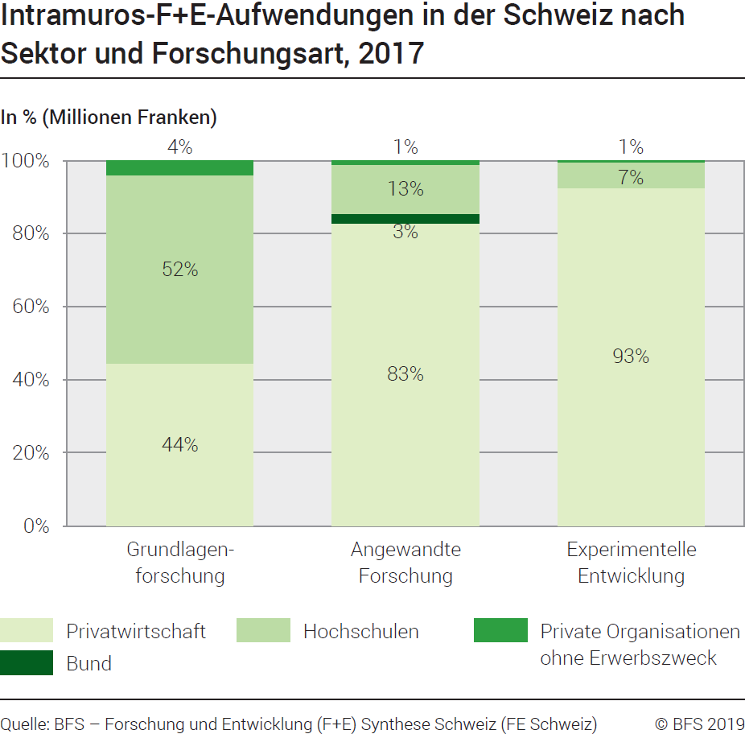
Ind20202_G209 - F+E-Aufwendungen | Zurück zum Index

Intramuros-Forschung und Entwicklung (F+E)-Aufwendungen in der Schweiz nach Sektor und Forschungsart, 2017
In Millionen Franken zu laufenden Zahlen und in %

Sektor und Forschungsart | Millionen Franken | %
Total Privatwirtschaft | 15649 | 100
Grundlagenforschung | 4180 | 27
Angewandte Forschung | 6017 | 38
Experimentelle Entwicklung | 5452 | 35
Total Bund | 184 | 100
Grundlagenforschung | 0 | 0
Angewandte Forschung | 183 | 99
Experimentelle Entwicklung | 1 | 1
Total Hochschulen | 6217 | 100
Grundlagenforschung | 4843 | 78
Angewandte Forschung | 971 | 16
Experimentelle Entwicklung | 402 | 6
Total Private Organisationen ohne Erwerbszweck | 499 | 100
Grundlagenforschung | 378 | 76
Angewandte Forschung | 90 | 18
Experimentelle Entwicklung | 31 | 6
Total Intramuros-F+E-Aufwendungen in der Schweiz | 22550 | 100
Total Grundlagenforschung | 9401 | 42
Total Angewandte Forschung | 7261 | 32
Total Experimentelle Entwicklung | 5888 | 26

Quelle: BFS - Forschung und Entwicklung (F+E) Synthese Schweiz (FE Schweiz)
© BFS

G2
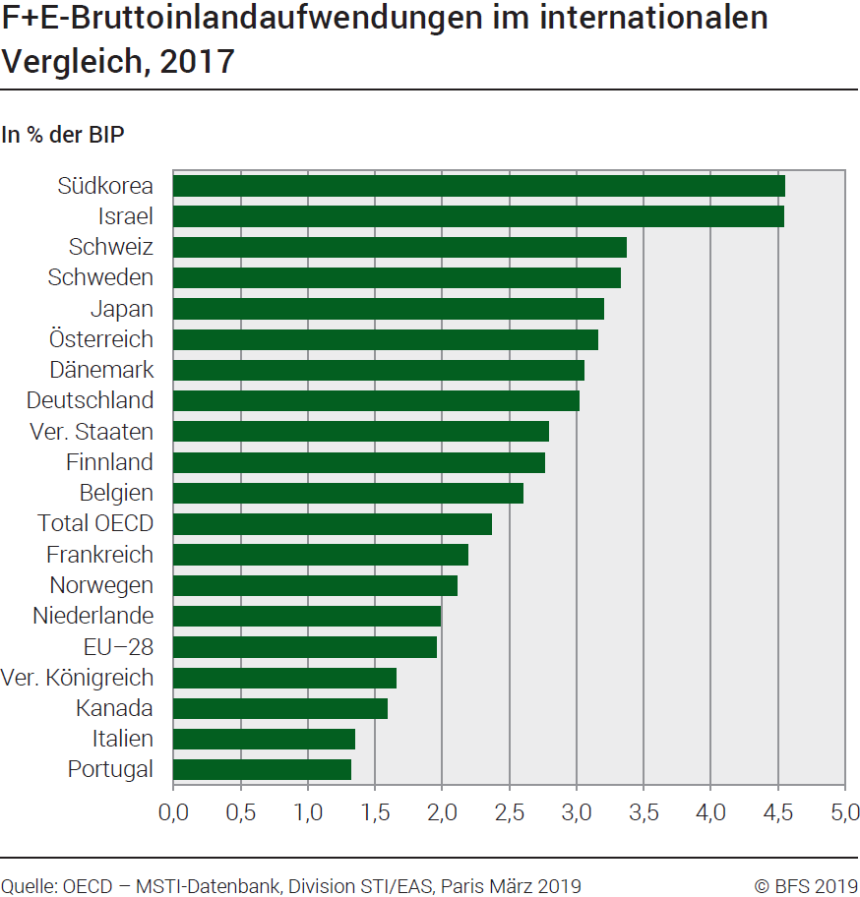
Ind20202_G2 - F+E-Aufwendungen |  | Zurück zum Index

Forschung und Entwicklung (F+E)-Bruttoinlandaufwendungen im internationalen Vergleich, 2017
In % des BIP

Land | % des BIP
Südkorea | 4.55
Israel | 4.54
Schweiz | 3.37
Schweden | 3.33
Japan | 3.20
Österreich | 3.16
Dänemark | 3.06
Deutschland | 3.02
Vereinigte Staaten | 2.79
Finnland | 2.76
Belgien | 2.60
Total OECD | 2.37
Frankreich | 2.19
Norwegen | 2.11
Niederlande | 1.99
EU-28 | 1.96
Vereinigtes Königreich | 1.66
Kanada | 1.59
Italien | 1.35
Portugal | 1.32
Spanien | 1.20

Quelle: OECD – MSTI-Datenbank, Abteilung STI / EAS, Paris, März 2019
© BFS

G210
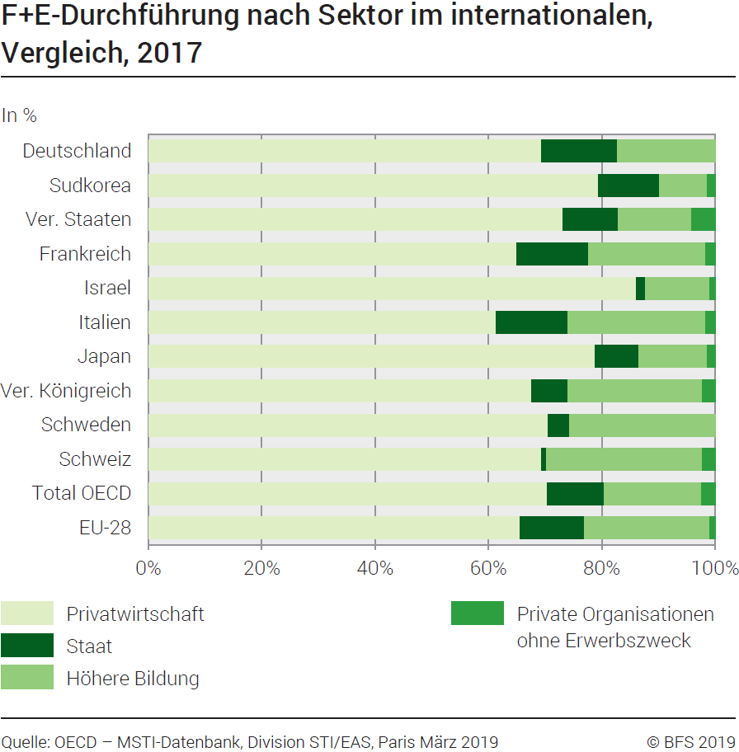
Ind20202_G210 - F+E-Aufwendungen |  |  |  | Zurück zum Index

Forschung und Entwicklung (F+E)-Durchführung nach Sektor im internationalen Vergleich, 2017
In %

Land | Privatwirtschaft | Staat | Höhere Bildung | Private Organisationen ohne Erwerbszweck
Deutschland | 69.3 | 13.4 | 17.3 | ..
Korea | 79.4 | 10.7 | 8.5 | 1.4
Vereinigte Staaten | 73.1 | 9.7 | 13.0 | 4.1
Frankreich | 65.0 | 12.7 | 20.7 | 1.7
Israel | 86.1 | 1.6 | 11.4 | 0.9
Italien | 61.4 | 12.7 | 24.2 | 1.7
Japan | 78.8 | 7.8 | 12.0 | 1.4
Vereinigtes Königreich | 67.6 | 6.5 | 23.7 | 2.2
Schweden | 70.6 | 3.7 | 25.7 | ..
Schweiz | 69.4 | 0.8 | 27.6 | 2.2
Total OECD | 70.5 | 10.0 | 17.2 | 2.4
EU-28 | 65.7 | 11.3 | 22.2 | 0.9

Quelle: OECD – MSTI-Datenbank, Abteilung STI / EAS, Paris, März 2019
© BFS

